ขั้นตอนการกรอกข้อมูล
ขั้นตอนการกรอกข้อมูล
1 | กรอกข้อมูลให้ครบตามลำดับดังนี้

2 | การลงลายมือชื่อเอกสาร
 |  |  | ลงชี่อผู้สั่งงาน/
 | 2.1.หัวหน้าหรือผู้สั่งงานลงลายมือชื่อใน |  | ผู้อนุมัติให้ทำงาน |  | สำหรับทุกวันที่มีคำสั่งให้พนักงานทำงานล่วงเวลา และรับรองว่าพนักงานปฏิบัติงานในวันและ
 | เวลาดังกล่าวจริง
 |  | ลงชื่อผู้ปฏิบัติงาน/
 | 2.2.พนักงานลงลายมือชื่อใน | ผู้ขอเบิกค่าทำงาน |  | สำหรับทุกวันที่ขอเบิกค่าทำงานล่วงเวลา

 |  |  |  |  | ลงชื่อ........................ผู้อนุมัติ
 | 2.3.ผู้บังคับบัญชาสูงสุดในฝ่ายหรือสายงานลงลายมือชื่อใน |  |  |  |  |  |  | เพื่อรับรองข้อมูลและอนุมัติให้จ่ายค่าล่วงเวลาพนักงาน

3 | แนบรายงานการสั่งงาน/รายงานการทำงานล่วงเวลา

4 | ส่งเอกสารให้กับเจ้าหน้าที่ฝ่ายทรัพยากรณ์บุคคลภายในวันที่ 8 ของทุกเดือน หรือตามอีเมลล์แจ้งกำหนดการส่งเอกสาร

การเลือกประเภทการทำงาน
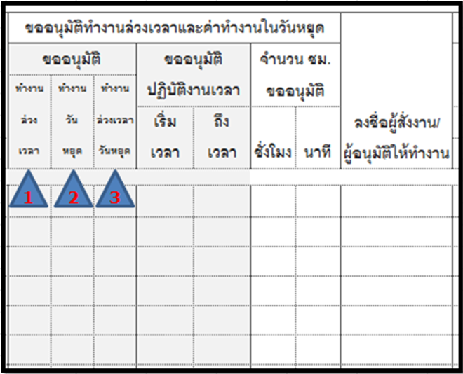
 |  |  |  |  |  | þ | 1.ทำงานล่วงเวลาในวันทำงาน
 |  |  |  |  |  |  | -ขออนุมัติทำงานล่วงเวลาในวันจันทร์ - วันศุกร์
 |  |  |  |  |  | þ | 2.ทำงานวันหยุด
 |  |  |  |  |  |  | -ขออนุมติทำงานในวันหยุดและวันหยุดนักขัตฤก ในเวลาตั้งแต่ 8.30 น.เป็นต้นไป
 |  |  |  |  |  |  | หากเวลาที่ปฏิบัติงานเกินจาก 17.30 น. ตรารางจำนำไปคำนวณให้เป็นล่วงเวลาวันหยุดให้เอง
 |  |  |  |  |  | þ | 3.ทำงานล่วงเวลาวันหยุด
 |  |  |  |  |  |  | -ขออนุมติทำงานล่วงเวลาในวันหยุดเสาร์อาทิตย์,วันหยุดตามตารางกะและวันหยุดนักขัตฤก
 |  |  |  |  |  |  | โดยไม่ใช่เวลาการปกติ (ไม่อยู่ในช่วงเวลา 8.30.-17.30) หรือไม่ใช่เวลาทำงานตามกะ
 |  |  |  |  |  |  | -ขออนุมัติทำงานล่วงวันหยุดที่ต่อเนื่องจากคืนวันทำงาน
 |  |  |  |  |  |  | ตัวอย่างเช่น
 |  |  |  |  |  |  | ทำงานล่วงเวลาวันศุกร์ เวลา 17.30 น. - 2.30 น. ให้เลือกประเภทขอนุมัติดังนี้
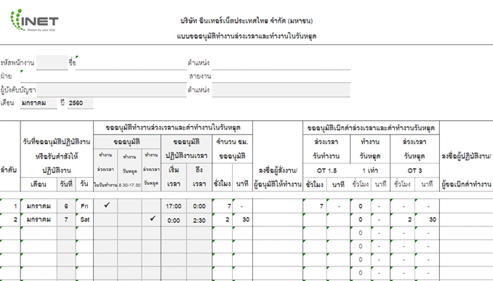

อัตราการจ่ายค่าล่วงเวลา
1.พนักงานได้รับมอบหมายให้ทำงานเกินเวลาทำงานปกติของวันทำงาน ได้รับค่าล่วงเวลา 1.5 เท่าของอัตราค่าจ้างต่อชั่วโมง
2.พนักงานได้รับมอบหมายให้ทำงานในวันหยุดได้รับค่าทำงานวันหยุดเพิ่ม 1 เท่าของอัตราค่าจ้างต่อชั่วโมง
3. พนักงานได้รับมอบหมายให้ทำงานล่วงเวลาในวันหยุด ได้รับค่าล่วงเวลาในวันหยุด 3 เท่าของอัตราค่าจ้างต่อชั่วโมง

